caso_a
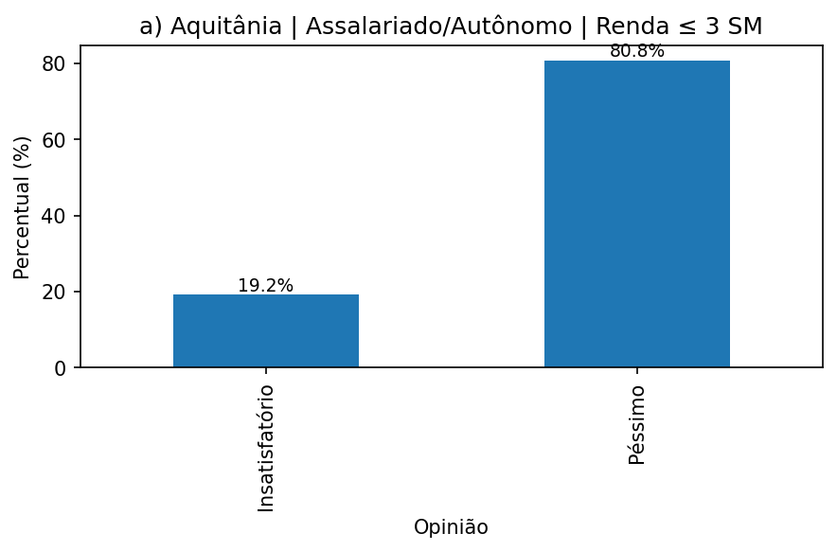
 | Contagem | %
Opinião
Insatisfatório | 5 | 19.2
Péssimo | 21 | 80.8

caso_b
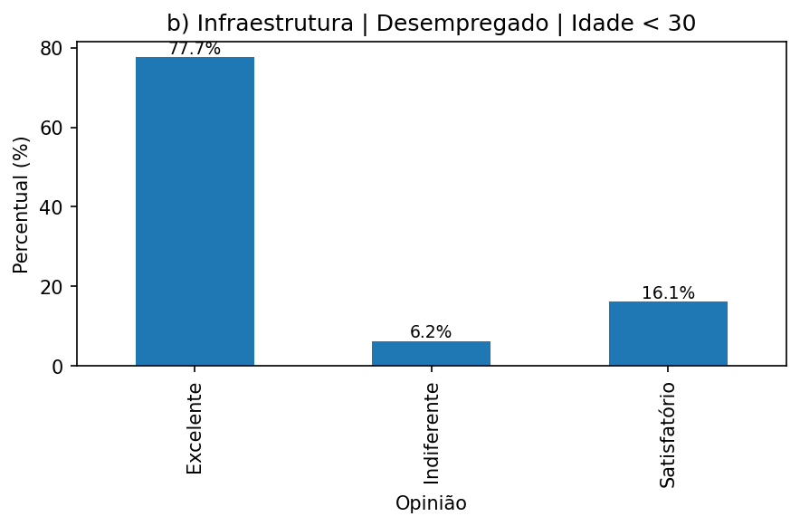
 | Contagem | %
Opinião
Excelente | 213 | 77.7
Indiferente | 17 | 6.2
Satisfatório | 44 | 16.1

caso_c
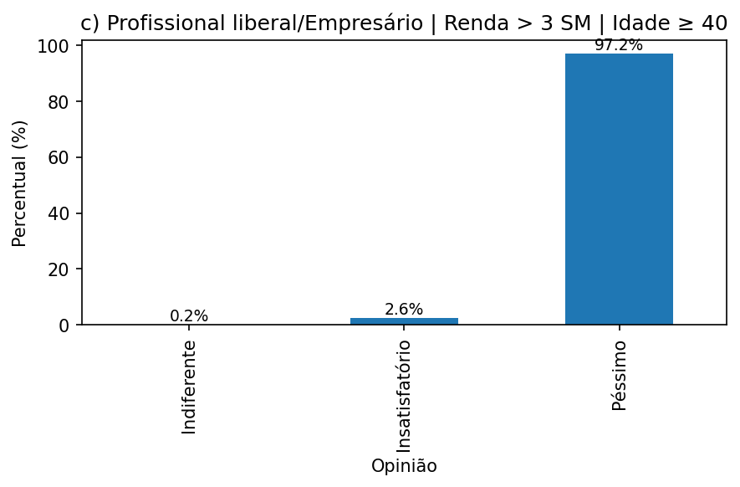
 | Contagem | %
Opinião
Indiferente | 2 | 0.2
Insatisfatório | 26 | 2.6
Péssimo | 990 | 97.2

